Hoja1
 | UNIVERSIDAD NACIONAL AGRARIA DE LA SELVA
 | UNIDAD DE ABASTECIMIENTO
 | Carretera Central Km. 1.21 - Tingo María - Huánuco
 | correo: cotizaciones@unas.edu.pe
 |  |  |  | N° | DIA | MES | Año
SOLICITUD DE COTIZACIÓN Nº 141-2026-UA-(BIENES) |  |  |  | 141 | 09 | 07 | 2026
 |  |  |  | NOMBRE O RAZON SOCIAL:
RUC: 20172356720 |  |  |  | DIRECCION:
e-mail: cotizaciones@unas.edu.pe |  |  |  | FAX/TELEFONO
"ADQUISICIÓN DE 15 CAMISETAS PARA LAS UNIDADES ACADÉMICAS DE PROYECTO DE ESTABLECIMIENTO Y MANEJO DE PLANTACIONES DE BOLAINA Y SISTEMAS INTEGRALES DE PRODUCCIÓN DE LA ESCUELA PROFESIONAL DE INGENIERÍA EN RECURSOS NATURALES RENOVABLES DE LA UNIVERSIDAD NACIONAL AGRARIA DE LA SELVA" |  |  |  | EMAIL:
 |  |  |  | RUC:
Nº |  | U.M | CANTIDAD | CUMPLE ESPECIFICACIONES TECNICAS |  | PRECIO UNITARIO | MONTO TOTAL
1 | CAMISA MANGA LARGA MUJER - 1L, 1M: 2 UNIDAD VARON – 2M, 10L, 1XL: 13 UNIDAD | UNIDAD | 15 | Tela: Oxford, calidad creditex, color blanco, cuello camisero. Con logo en el pecho izquierdo (logo de Escuela Profesional de Ingeniería en Recursos Naturales Renovables)
Importe Total S /
Los precios deben ser expresados en Nuevos Soles , incluidos IGV, gastos de transporte y todos los gastos que puedan incidir en la entrega del bien.
LUGAR DE ENTREGA DEL BIEN: ALMACEN DE NUESTRA UNIVERSIDAD UBICADO EN LA CARRETERA CENTRAL KM 1.21 TINGO MARIA
INDICAR SI LOS PRECIOS INCLUYEN IGV:
Marque con un aspa (X) si esta en condiciones de cotizar o no respectivamente, devolver este documento firmado :
 | COTIZAR
 | NO COTIZAR

CONDICIONES DE LA PRESTACION:
 | PLAZO DE ENTREGA DEL BIEN (EN DIAS CALENDARIOS)
 | GARANTÍA (EN AÑOS, MESES Y DIAS)
 | PLAZO DE REPOSICION (EN DIAS CALENDARIOS)
 | LUGAR DE ENTREGA (ALMACEN DE LA UNAS)

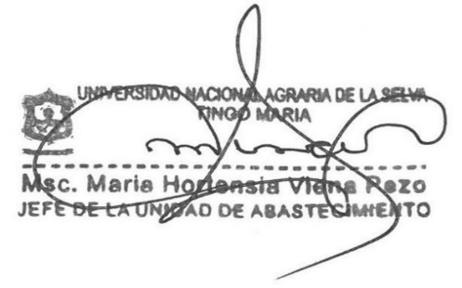

 |  |  |  | Firma y Sello del proveedor

